PASAPORTE
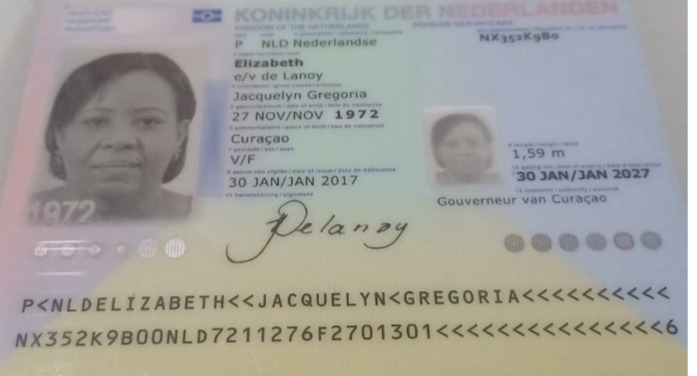
Nombre | Jacquelyn
Nombre | Gregoria
Apellido | Elizabeth
Apellido de casada | e/v de Lanoy
Género: . | Femenino
Pasaporte | NX352K9BO
Fecha de nacimiento | 27 de noviembre 1972
Edad | 52
Estado civil | Soltera
Dirección | Kaya
Nacionalidad y domicilio: | Curazao, Países Bajos
Email: | jacknornel@hotmail.com
Teléfono
Profesión
RH
Seguro | SVB
Peso
Altura
Idioma
Estadia
Salud

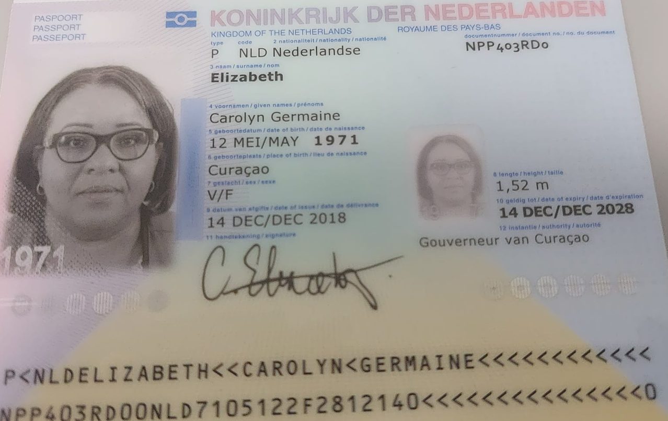
Nombre | Carolyn
Nombre | Germaine
Apellido | Elizabeth
Apellido de casado
Género: . | Fememino
Pasaporte | NPP403RD0
Fecha de nacimiento | 1971-05-12
Edad | 54
Estado civil
Dirección
Nacionalidad y domicilio:
Email:
Teléfono
Profesión
RH
Seguro
Peso
Altura
Idioma
Estadia
Salud

CAROLYN CONFIRMACIÓN DE SERVICI
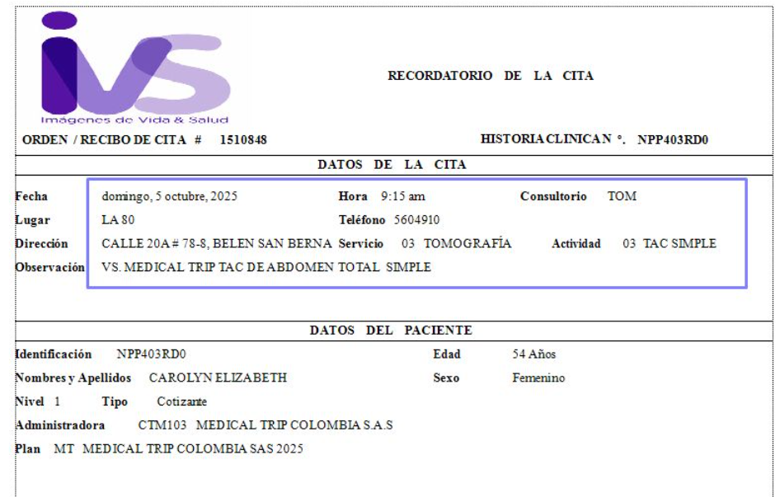
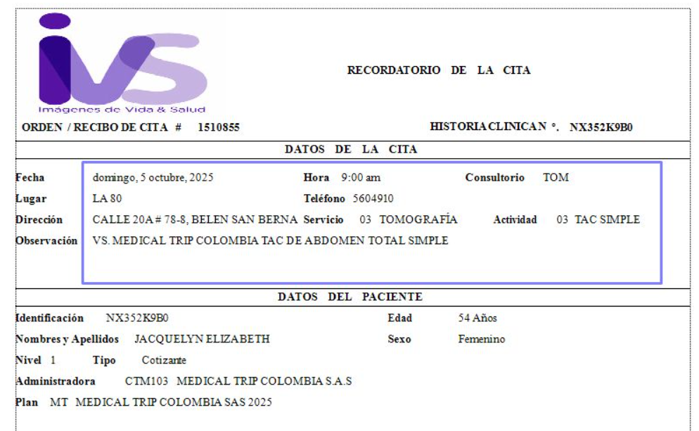

JACQUELI CONFIRMACIÓN DE SERVIC
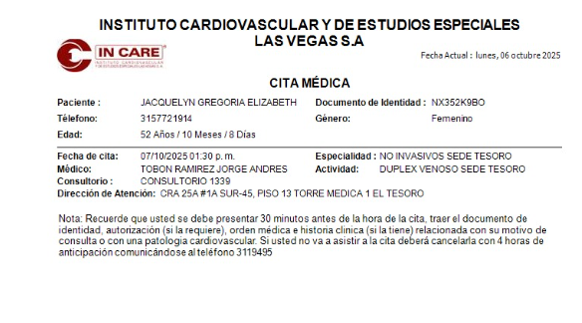
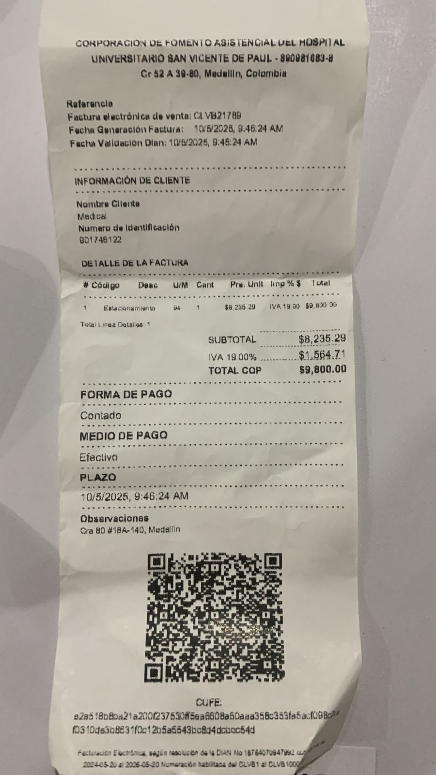
CONFIRMACIÓN DE CITA- DOPPLER VENOSO

